doc
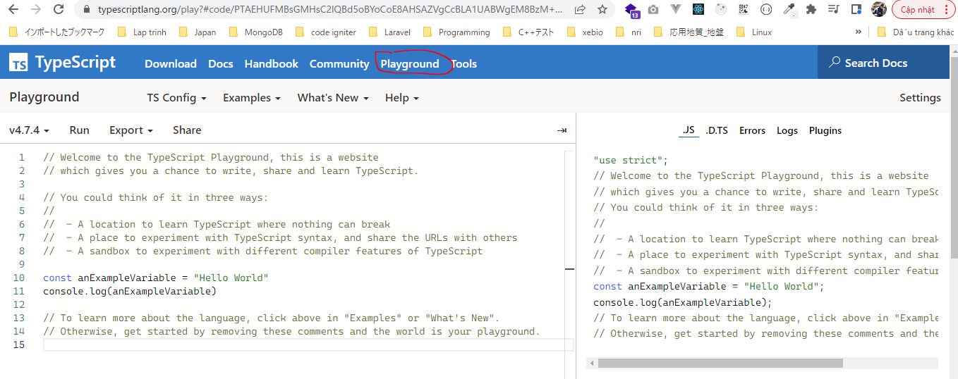
https://www.typescriptlang.org/
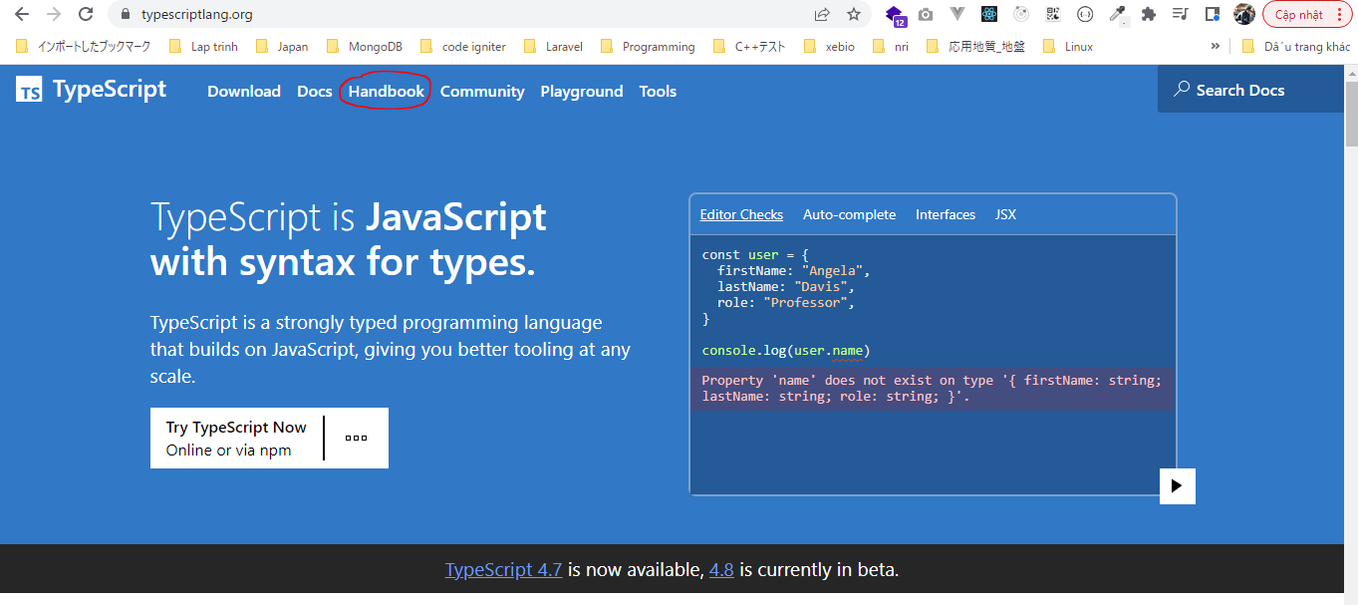

Biên dịch mã nguồn từ type script sang javascript

